问题
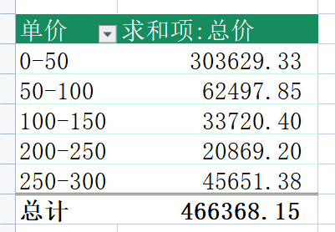
 |  | 课后小练习

任务：
 | 哪种价格的商品是公司的销售主力？使用“练习表”中数据创建数据透视表，单价按50元为区间，分段统计总计金额。
 | 完成效果如下图所示。

